BUG_01
Category | Label | Value
Bug ID | ID | BUG_01
 | Name | Không thể thay đổi ngôn ngữ ở trang tài khoản
 | Reporter | Nguyễn Minh Hiền
 | Submit Date | 2024-12-19
Bug overview | Summary | Sau khi đăng nhập thành công và hiển thị theo ngôn ngữ tiếng Việt, chọn mục tài khoản. Tại trang tài khoản không thể chuyển sang tiếng Anh
 | URL | https://www.fahasa.com/customer/account/
 | Screenshot | 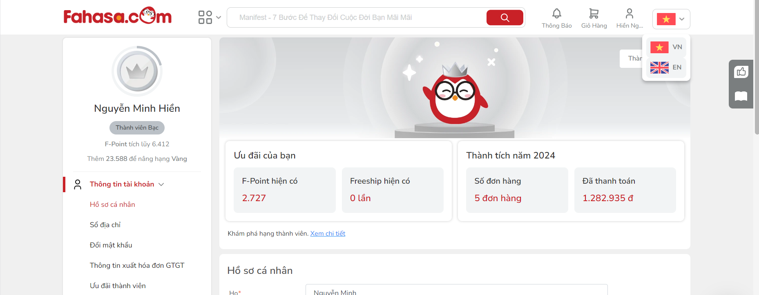
Environment | Operating System | Windows 11
 | Browser | Chrome
Bug details | Pre-condition | Đã đăng nhập thành công
 | Step to reproduce | B1: Mở trình duyệt và truy cập: www.fahasa.com B2: Chọn mục tài khoản B2: Chọn chuyển đổi ngôn ngữ: EN
 | Expected result | 1. Hiển thị trang chủ fahasa 2. Hiển thị trang tài khoản đang đăng nhập 3. Tải lại trang và các thông tin về tài khoản và các chức năng sẽ hiển thị sang tiếng Anh
 | Actual result | 1. Hiển thị trang chủ fahasa 2. Hiển thị giao diện hỗ trợ trực tuyến 3. Không thực hiện tải lại trang và vẫn hiển thị ở tiếng Việt
Bug tracking | Severity | Low
 | Assigned to
 | Priority | Low
Note | Note

